매장정보
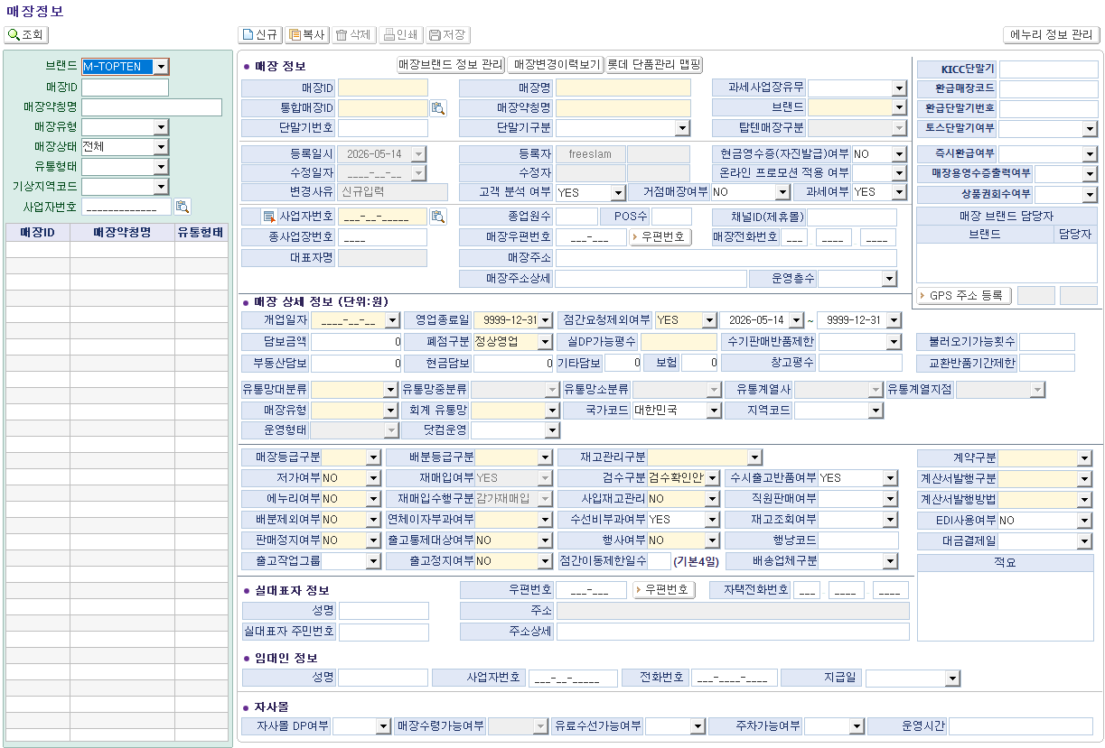
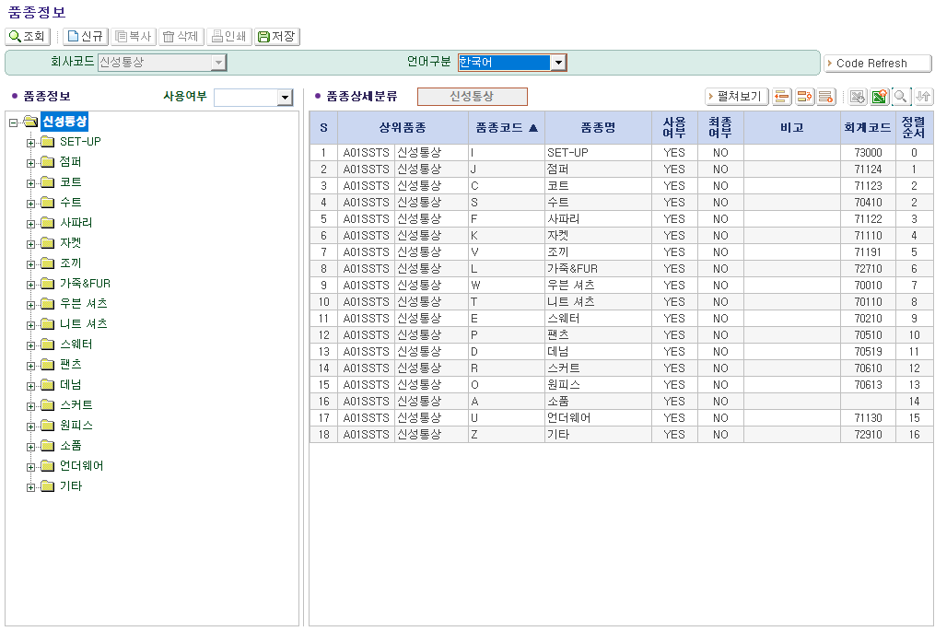
■ 재무팀 기준정보 관련 현황 인터뷰 (화면명 : 매장정보 / 품종정보)
※ 인터뷰 목적 :
① 현재 패션관리시스템 내 회계팀 내 마감 목적으로 해당 필드값의 사용여부 확인
② 차세대 시스템 전환 시 추가·삭제·변경이 필요한 항목 발굴

* 드롭다운 선택 : 【사용여부】 Y=사용 / N=미사용 / △=가끔 【필요도】 필수 / 권고 / 선택 / 불필요
* 입력 목적(업무 활용 내용) 예시 : 마감 시 구분자 활용 등
* 각 필드명 별로 부서별로 관련있는 것에 답변해 주시면 됩니다. (영업관리팀/영업팀/브랜드기획팀)

No. | 필드명 | 섹션 | 사용여부 (Y/N/△) | 필요도 (필수/권고/선택/불필요) | 우선순위 (상/중/하) | 입력 목적 (업무 활용 내용) | 미사용 시 업무 영향 | 개선의견 / 추가 요청사항 | 비고
▶ 매장정보
1 | 회계 유통망 | 매장 유형
▶ 품종정보
2 | 품정정보-회계코드 | 품종 정보
▶ [추가 요청 항목] — 차세대 시스템에 새로 필요한 필드를 아래에 직접 기입해 주시면 됩니다
No. | 신규 필드명(안) | 섹션 | 필요 이유 | 입력 방식 |  | 연동 시스템 | 우선순위 | 비고 | 비고
1
2
3
4
5
6
7

